2.Pivotvc
 |  |  |  |  |  |  |  | หมายเหตุ : การประเมินความสอดคล้องของโครงการกับปัจจัยเป็นการดำเนินการเบื้องต้น สำหรับใช้เป็นข้อมูลประกอบการจัดทำโครงการสำคัญ
นับจำนวนของ | ปีงบประมาณ
VC | 2560 | 2561 | 2562 | 2563 | 2564 | 2565 | Grand Total
010101V01 |  |  | 11 | 15 | 32 | 9 | 67
010101F0101 |  |  | 8 | 7 | 11 | 2 | 28
010101F0102 |  |  | 3 | 8 | 20 | 5 | 36
010101F0103 |  |  |  |  | 1 | 2 | 3
010101V02 |  | 2 | 5 | 43 | 15 | 3 | 68
010101F0201 |  |  | 1 | 5 | 6 | 1 | 13
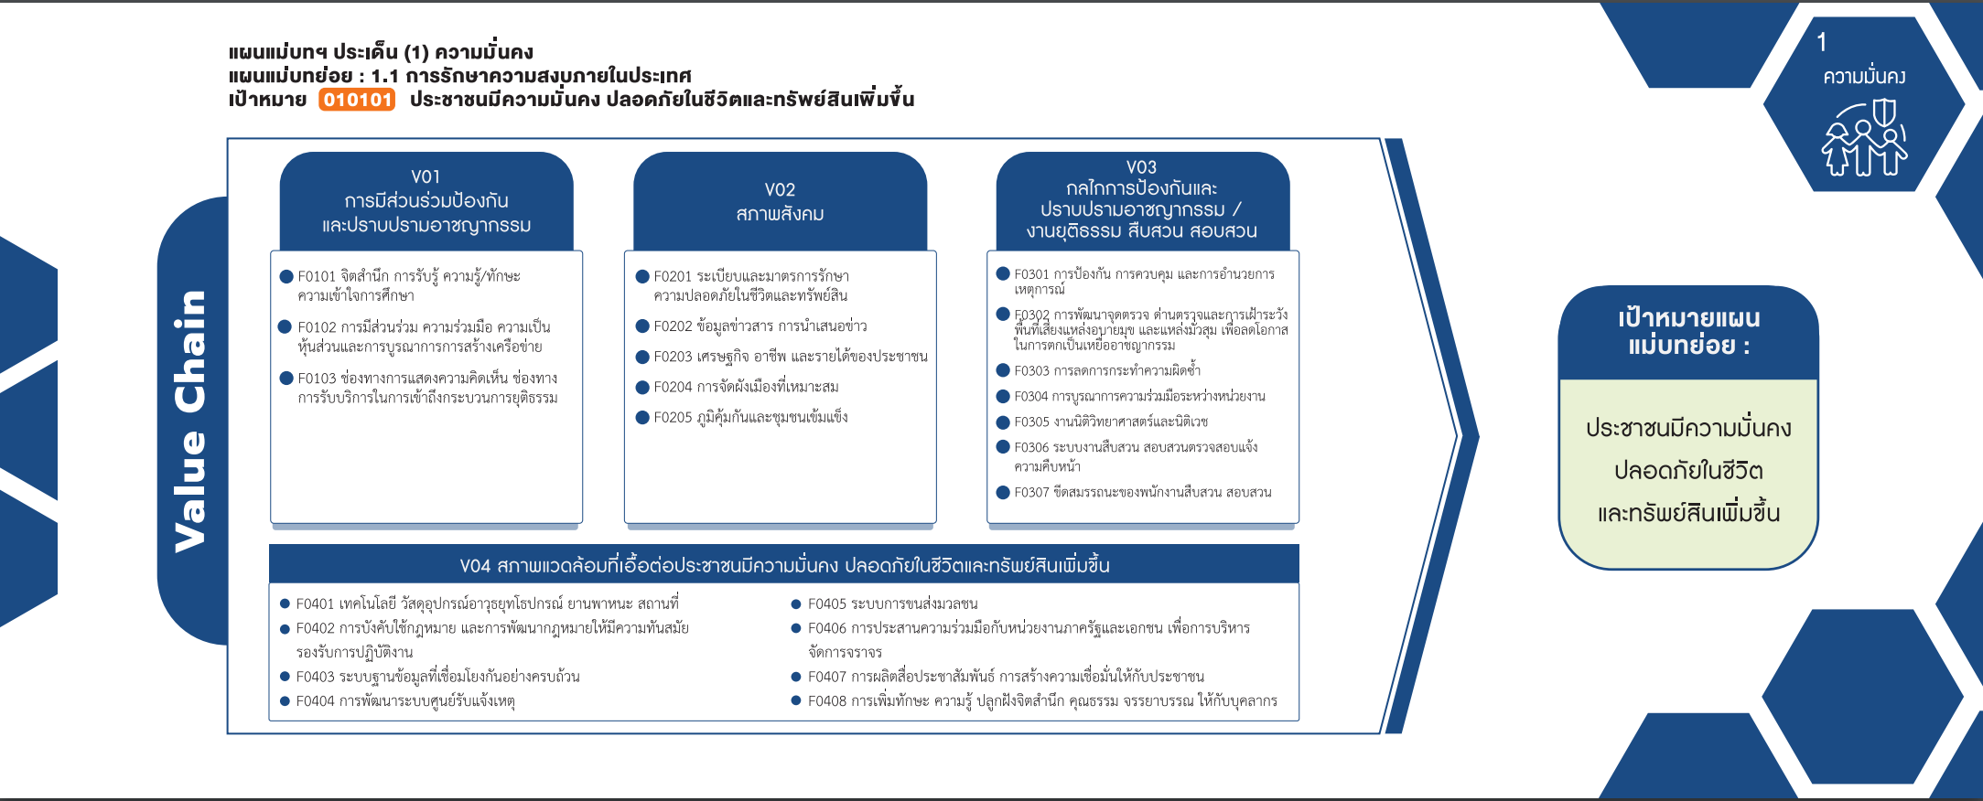
010101F0202 |  |  |  | 4 | 1 |  | 5
010101F0203 |  | 1 | 2 | 3 | 4 | 2 | 12
010101F0204 |  |  |  | 7 |  |  | 7
010101F0205 |  | 1 | 2 | 24 | 4 |  | 31
010101V03 |  | 2 | 1 | 11 | 24 | 3 | 41
010101F0301 |  | 2 | 1 | 2 | 8 |  | 13
(28 โครงการ)
(13 โครงการ)
(13 โครงการ)
010101F0302 |  |  |  | 1 | 7 | 1 | 9
(38 โครงการ)
(5 โครงการ)
(9 โครงการ)
010101F0303 |  |  |  | 1 |  |  | 1
(12 โครงการ)
(1 โครงการ)
010101F0304 |  |  |  | 3 | 4 |  | 7
(3 โครงการ)
(7 โครงการ)
(7 โครงการ)
010101F0306 |  |  |  | 4 | 2 |  | 6
(31 โครงการ)
(6 โครงการ)
010101F0307 |  |  |  |  | 3 | 2 | 5
รวม 67 โครงการ
รวม 68 โครงการ
รวม 41 โครงการ
(5 โครงการ)
010101V04 | 1 | 5 | 4 | 31 | 57 | 9 | 107
010101F0401 |  | 2 | 1 | 3 | 14 | 1 | 21
(21 โครงการ)
(6 โครงการ)
010101F0402 |  |  |  | 3 | 2 | 1 | 6
(6 โครงการ)
(8 โครงการ)
010101F0403 | 1 |  | 1 | 1 | 1 | 1 | 5
(5 โครงการ)
(3 โครงการ)
(14 โครงการ)
(44 โครงการ)
010101F0404 |  |  |  | 1 | 1 | 1 | 3
010101F0405 |  |  |  |  | 6 |  | 6
รวม 107 โครงการ
010101F0406 |  |  |  | 4 | 4 |  | 8
010101F0407 |  | 1 | 1 | 4 | 5 | 3 | 14
010101F0408 |  | 2 | 1 | 15 | 24 | 2 | 44
โครงการที่ไม่สามารถตอบปัจจัยได้
- 8 โครงการ
(blank) |  | 2 |  | 6 |  |  | 8
(blank) |  | 2 |  | 6 |  |  | 8
Grand Total | 1 | 11 | 21 | 106 | 128 | 24 | 291

